상품제안서
논슬립 미니 주차알림판 | 상품코드: S42274

 |  |  |  |  |  |  | 02-713-8555 | www.synergygift.co.kr
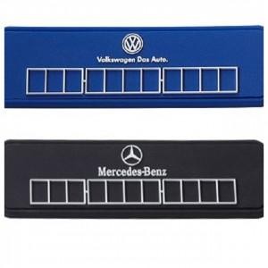

【상세/제작정보】 | 젊은 감각에 딱! 맞는 미니 주차알림판. 미니멀하고 플랫한 디자인이 대세!

【인쇄/포장옵션】 | 실크 / OPP(비닐)

【공급단가】 | 수량 | 500~ | 1,000~ | 3,000~ | 5,000~ | 10,000~
*VAT별도 | 단가 | 2,660원 | 1,720원 | 1,680원 | 1,620원 | 1,550원

【상품 URL】 | https://www.synergygift.co.kr:443/src/goods_detail.php?gdno=42274

